데스크탑 i3
견 적 서

프라임텍 |  | 귀하

아래와 같이 견적합니다.

견 적 합 계 : | ₩924,000
견 적 일 자 : | 2017-05-02
결 재 조 건 :

품 명 | 규 격 | 수 량 | 단 가 | 금 액 | 세 액 | 합 계 액
 |  |  |  | - | - | -
컴퓨터 | DELL OptiPlex 3040 SFF | 1 | 840,000 | 840,000 | 84,000 | 924,000
 |  |  |  | - | - | -
 | 인텔 i5-6500 3.2GHz 쿼드코어 |  |  | - | - | -
 | 인텔 H110 칩셋 |  |  | - | - | -
 | 8GB DDR3 RAM (최대 16GB) |  |  | - | - | -
 | 128GB SSD |  |  | - | - | -
 | dvd+rw multi |  |  | - | - | -
 | Intel HD530 Graphics + nVidia GT730 1GB |  |  | - | - | -
 | Windows 7 Pro 64bit English |  |  |  | - | -
 | 키보드 / 마우스 포함 |  |  |  |  | -
 | 전면 USB 3.0 2개 / USB 2.0 2개 |  |  | - | - | -
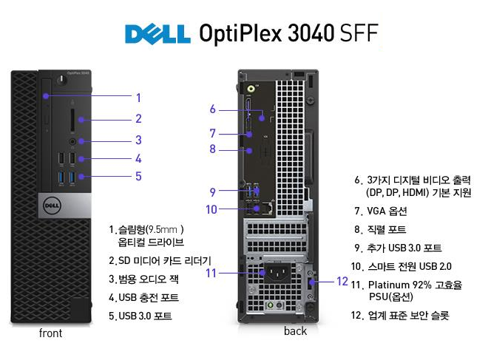
 | 후면 USB 3.0 2개 / USB 2.0 2개
 | 180W Power Supply

 |  |  |  | - | - | -

* 결제계좌 : 신한 110-138-600484 씨-넷 |  |  | 합 계 | 840,000 | 84,000 | 924,000
* 견적담당 : | 조규장(010-2910-7760)
* REMARK
1. 기본모델에 SSD 교체 및 그래픽카드 추가한 제품입니다.
2. Windows 7 Pro 64bit 기본설치 / Widows 10 Pro 64bit 변경하여 사용가능합니다.

